Sheet1
Цільова функція й обмеження $$F(x_{1}, x_{2}, x_{3})=20x_{1}+9x_{2}+14x_{3}→min \\ \left\{\begin{aligned}10x_{1}+11x_{2}+16x_{3}≥380 \\ 10x_{1}+12x_{2}+19x_{3}≥280 \\ 15x_{1}+13x_{2}+9x_{3}≥370 \\ \begin{matrix}x_{1}≥0, x_{2}≥0, x_{3}≥0 \\ x_{1}−ціле число\end{matrix} \\ x_{2}−ціле число \\ x_{3}−ціле число\end{aligned}\right.$$
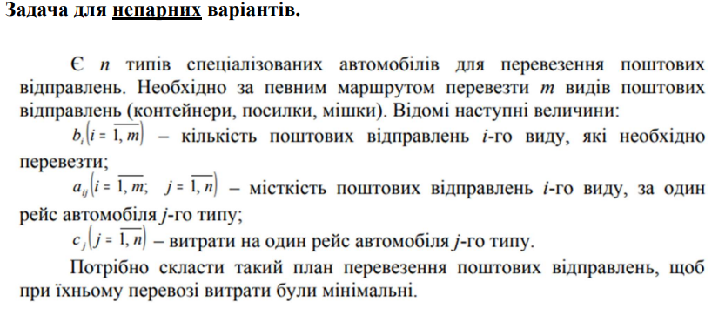
Поштові відправлення і-го виду | Тип спеціалізованого авто j-го типу |  |  | Кількість необхідних відправлень і-го виду
 | j1 | j2 | j3
і1 | 10 | 11 | 16 | 380
і2 | 10 | 12 | 19 | 280
і3 | 15 | 13 | 9 | 370
Витрати за один рейс j-го типу | 20 | 9 | 14 | 315
 |  |  |  | Мінімальні витрати

План перевезення | x1 | x2 | x3
 | 0 | 35 | 0

Міткість поштових відправлень і-го виду | Тип спеціалізованого авто j-го типу |  |  | Витрати | Кількість необхідних відправлень і-го виду
 | j1 | j2 | j3
і1 | 0 | 385 | 0 | 385 | 380
і2 | 0 | 420 | 0 | 420 | 280
і3 | 0 | 455 | 0 | 455 | 370

